Rebar Weight
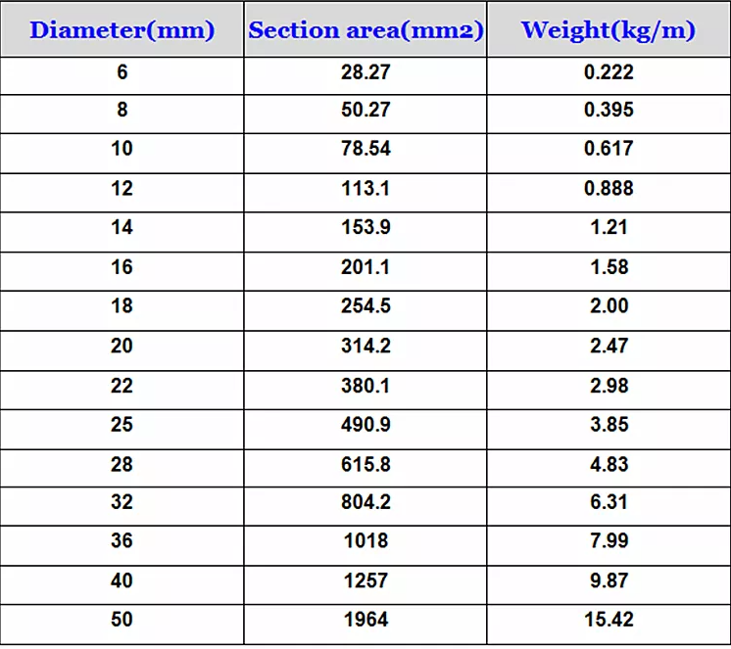
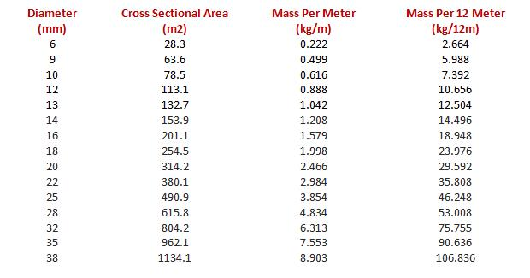
Diameter | Weight per Meter (kg/m) | Weight per Cross Section Area (kg/mm2)
4 | 0.1
5 | 0.154
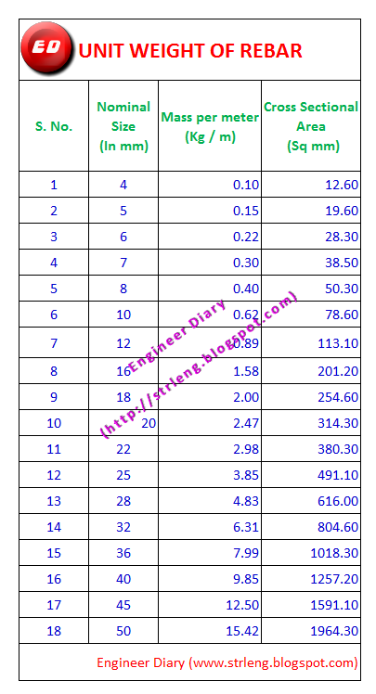
6 | 0.222 | 28.27
8 | 0.395 | 50.27
9 | 0.499 | 63.6
10 | 0.617 | 78.54
12 | 0.888 | 113.1
13 | 1.042 | 132.7
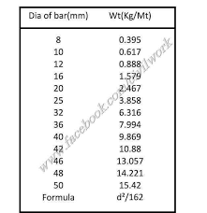
14 | 1.21 | 153.9
16 | 1.58 | 201.1
18 | 2 | 254.5
20 | 2.47 | 314.2
22 | 2.98 | 380.1
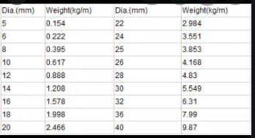
24 | 3.551
25 | 3.85 | 490.9
28 | 4.83 | 615.8
30 | 5.549
32 | 6.31 | 804.2
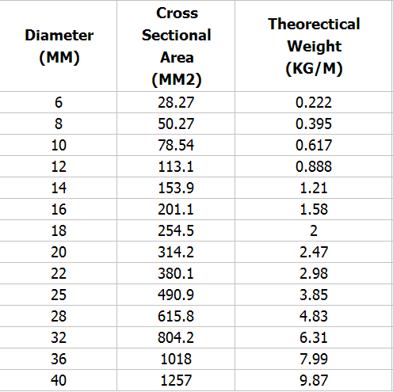
35 | 7.553 | 962.1
36 | 7.99 | 1018
38 | 8.903 | 1134.1
40 | 9.87 | 1257
42 | 10.88
46 | 13.057
48 | 14.221
50 | 15.42 | 1961

